Calculatie
Kastcomponenten Gira |  |  |  |  | Totaal Offerte
Aantal geschakelde kringen | 10 | € 758.75 |  |  | € 5,079.66

aantal gedimde kringen | 3 | € 745.20

Voeding |  | € 268.88

Totaal Kastcomponenten |  | € 1,772.83

Knoppen Gira |  |  | Knoppen Hager Tebis |  | Knoppen Basalte |  |  | Interfaces

2v-knoppen | 5 | € 857.20 | 2v-knoppen | € 0.00 | 2v-knoppen met thermostaat |  | € 0.00 | 2-v interface | 0

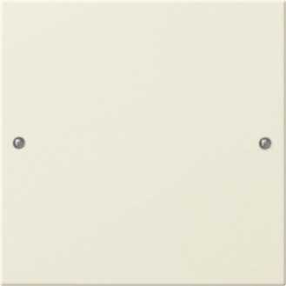 |  |  | 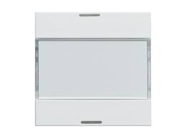 |  |  |  |  | 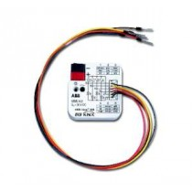

6v-knoppen | 3 | € 624.63 | 4v-knoppen | € 0.00 | 4v-knoppen met thermostaat | 5 | € 1,825.00 | 4-v interface | 0

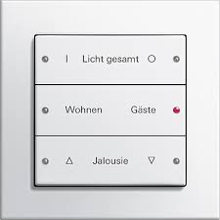 |  |  | 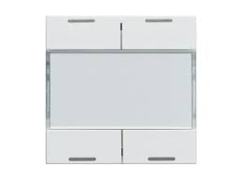 |  |  |  |  | 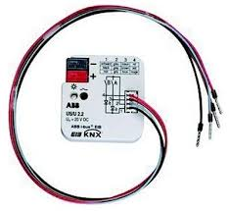

4v-knoppen met thermostaat |  | € 0.00 | 6v-knoppen | € 0.00

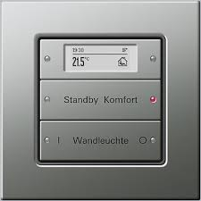 |  |  | 